상품제안서
파스텔라 PS11 버클형 10K 3단 수동 거꾸로 우산 | 상품코드: F18068

 |  |  |  |  |  |  | 02-412-0044 | www.easy1.co.kr
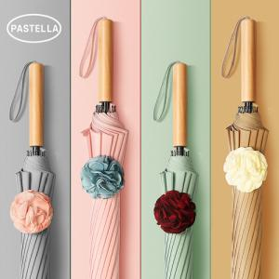

【상세/제작정보】

【인쇄/포장옵션】 | 레이저 / 종이케이스

【공급단가】 | 수량 | 50~ | 100~ | 500~ | 1,000~ | 2,000~
*VAT별도 | 단가 | 21,600원 | 21,240원 | 20,700원 | 20,330원 | 19,800원

【상품 URL】 | https://dev.easy1.co.kr:443/src/goods_detail.php?gdno=18068

